遷移図
設計書タイトル | サブタイトル | 作成者 | 作成日
履歴表画面設計書 | 画面遷移図 | 更新者 | 更新日
メイン
凡例
本設計書対象画面

メニューバー
他画面

入力
履歴表

修正

イメージ
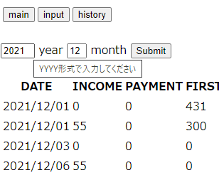
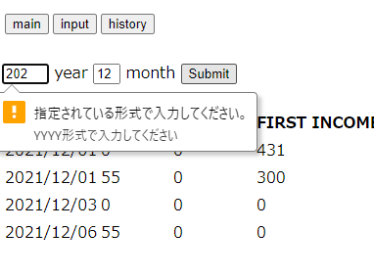
設計書タイトル | サブタイトル | 作成者 |  |  | 作成日
履歴表画面設計書 | 機能概要 | 更新者 |  |  | 更新日
画面 |  |  | 番号 | 機能説明 |  | 項目名 | 編集可能 | 入力補助 | 隠し項目 | バリデーション |  |  | 入力補助メッセージ
 |  |  |  |  |  |  |  |  |  | タイプ | 桁数 | 最小値
①
②
③
 |  |  | ① | メイン画面に移動 |  | - | X | - | - | ボタン | - | -
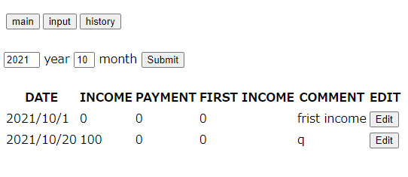
 |  |  | ② | 入力画面に移動 |  | - | X | - | - | ボタン | - | -
④
⑤
⑥
 |  |  | ③ | 履歴表画面に移動 |  | - | X | - | - | ボタン | - | -
 |  |  | ④ | 年入力テキストボックス |  | input_year | 〇 | 〇 | - | 文字列 | 4 | - | YYYY形式で入力してください
 |  |  | ⑤ | 月入力テキストボックス |  | input_month | 〇 | 〇 | - | 文字列 | 2 | - | mm形式で入力してください
 |  |  | ⑥ | 送信ボタン |  | - | X | - | - | ラベル | - | -
 |  |  | ⑦ | 日付表示 |  | Date | X | - | - | ラベル | - | -
 |  |  | ⑧ | 収入額表示 |  | Income | X | - | - | ラベル | - | -
⑨
 |  |  | ⑨ | 支払額表示 |  | Payment | X | - | - | ラベル | - | -
⑦
⑧
⑩
⑪
⑫
 |  |  | ⑩ | 期初金額表示 |  | First_income | X | - | - | ラベル | - | -
 |  |  | ⑪ | 備考表示 |  | Comment | X | - |  | ラベル
 |  |  | ⑫ | 修正画面に送信 |  | BookId | X | - | 〇 | ボタン

補助メッセージ・エラーメッセージの例
補助メッセージ |  |  | エラーメッセージ

